Blad1
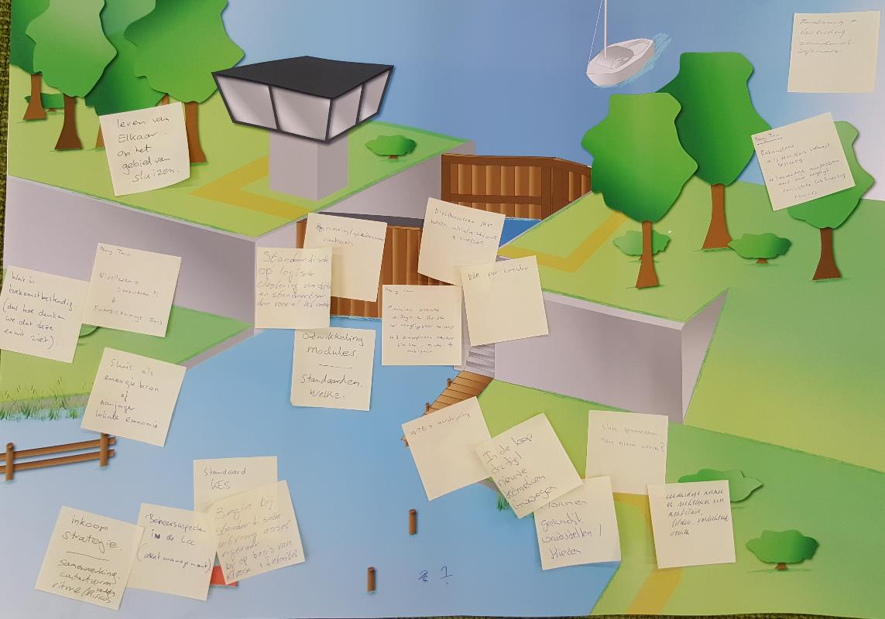
Groep 1 | Algemeen Thema | Deelnemers

Nivelleren = turbineren?! energiezuinige sluis | Energieneutraal | • Robert de Roos (RWS)
Wat is toekomstbestendig | Scenario's/nieuwe concepten | • Foppe Gerlsma (MWH)
Sluis als energiebron of aanjager lokale economie | Energieneutraal | • Bard Louis (MH Poly)
 |  | • Marco Versluis (W+B)
Inkoopstrategie, samenwerking contractvorm, verdeling risico's | Contractvorm | • Lisette Verhoeven (Croon Elektrotechniek)
Beheersaspecten in de LCC | OPEX vs CAPEX | • Paul van Horn (Arup)
Begin bij standaardisatie uitvraag asset eigenaar, bv op basis van klasse en intensiteit. | Klanteisen | • Frank de Groen (Van Oord)
Standaard KES | Klanteisen | • Henry Tuin (Arcadis)
 |  | • Daan van der Wiel (Volker Infradesign)
Remming geleidewerken voorhavens | Aard van de standaardisatie | • Anne de With (A.P. van den Berg Hydronics)
standaardisatie op logische classering van objecten en standardiseer dan vooral het raakvlak, | Aard van de standaardisatie
Ontwikkeling modules, standaarden. | Modulair bouwen
Modulair bouwen, zijn er sluizen met een vergelijkbaar ontwerp==> een bouwplaats voor meerdere sluizen. | Modulair bouwen
Nivelleersysteem per klasse klein/middel/groot zoet/zout | Aard van de standaardisatie
B&B per corridor | Corridorbenadering

Bediening plus besturing standaard software | Aard van de standaardisatie
Robuustheid, is deze sluis toekomstbestendig. Eenvoudige aanpasbaarheid voor toekomstige turbines. | Scenario's/nieuwe concepten

WTB+aandrijving | ?
In de loop van de tijd nieuwe technieken toevoegen | Modulair bouwen
Eenduidige normen en richtlijnen voor meubilair, bolders, verlichting en seinen | Aard van de standaardisatie
Sluis opwaarderen naar nieuwe versie | Modulair bouwen
normen gezamenlijk vaststellen | Aard van de standaardisatie
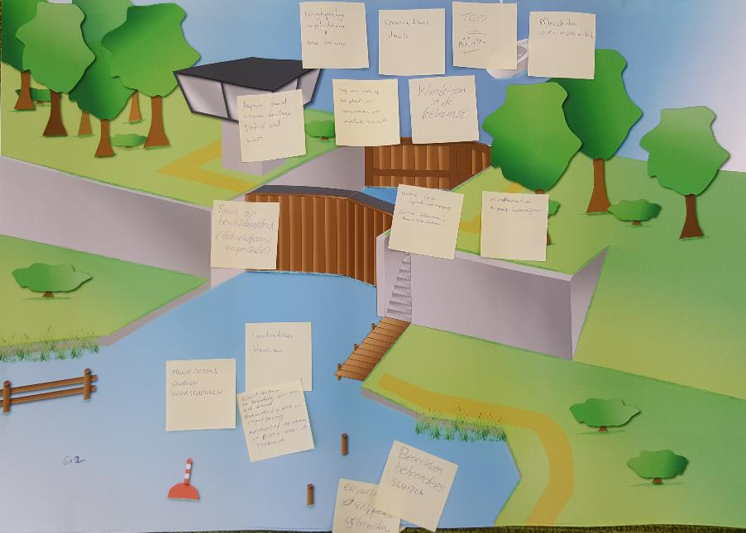
Groep 2 | Algemeen Thema | Deelnemers

Idee 1 |  | • Han Vogel (RWS)
Meer details durven voorschrijven | Contractvorm | • Gerard van der Hoop (MWH)
standaardisatie klanteisen | Klanteisen | • Marc Verbeek (W+B)
Klanteisen in breedste zin van het woord (beheerders plus wet en regelgeving) adaptief opnemen in eisen toekomst | Dynamische standaard | • Richard Brouwer (Van Oord)
 |  | • Joost Nelissen (SBRCURnet)
Idee 2 |  | • Tony Rikken (VolkerInfra)
Betrekken beheerders sluizen | Klanteisen | • Ferry Ham (Sweco)
Ervaring schippers gebruiken | Klanteisen | • Pascal Mooijman (Gemeente Rotterdam)
 |  | • Pjotr Mak (Volkerrail)
Overige ideeën
Focus op beschikbaarheid | -
Beperk aantal te detailleren aspecten geeft al veel winst | Klanteisen
Klanteisen in de toekomst | Klanteisen
Renovatie i.c.m. wet/regelgeving, normen belemmeren | -
Uitwisselbaarheid voor de grootste kostendrijvers | -
Mee denken over modulariteit | Modulair bouwen
TCO minimaal | CAPEX vs OPEX
standaardisatie details | Aard van de standaardisatie
Terugkoppeling ingebruikname naar werk | Dynamische standaard

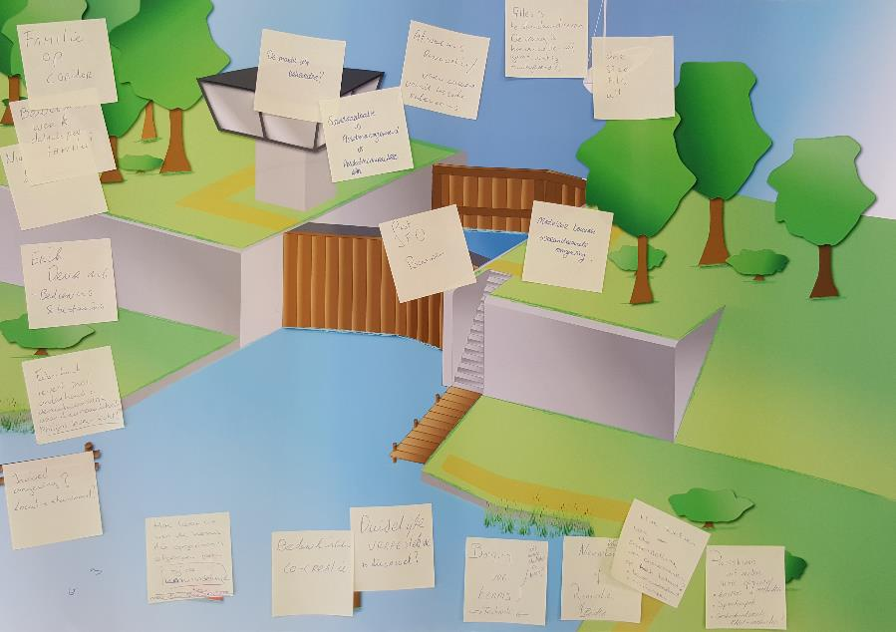
Groep 3 | Algemeen Thema | Deelnemers

Ideeën |  | • Erik-Jan Houwing (RWS)
 |  | • Sanne van Empel (MWH)
Familie op corridor | Corridorbenadering/Sluisfamilies | • Robert de Heij (W+B)
Bewegingswerk, details per familie | Sluisfamilies | • Dick van der Vaart (Arpa)
Bediening & besturing | Aard van de standaardisatie | • Rien Bakker (RHDHV)
Fabrikant levert inclusief onderhoud = verantwoordelijk voor duurzaamheid (Vb. Phillips levert licht). | Contractvorm | • Onno de Ruiter (Sweco)
Invloed omgeving, locatiestandaard? | Aard van de standaardisatie | • Olaf Dirkx (Wagemaker)
Hoe leren we van de opgedane kennis van de afgelopen jaren. | Dynamische Standaard | • Anthony van de Wijngaard (Gemeente Rotterdam)
Bedenkingen co-creatie | - | • Erik Deuring (Anteagroup)
Is er wel een duidelijke vraagstelling | Contractvorm | • Henrie van Buuren (Volkerrail)
Wat moeten studenten nu leren, borging van de techniek? | -
Nieuwbouw of renovatie of beiden,,, | Aard van de standaardisatie
Hoe toetsen we de samenstelling van onderdelen op het totaal | Aard van de standaardisatie
Proceskennis uit eerdere opgaven, Kosmos, spoedaanpak, gestandariseerde raw contracten | -

Overige ideeën
De markt als beheerder | Contractvorm
standaardisatie vs assetmanagement vs prestatiecontracten | Contractvorm
Afweging renovatie/vernieuwing vanuit logische redenering | Vervanging vs vernieuwing
Alles is te standardiseren, de vraag is hoe ver willen wij gaan | Aard van de standaardisatie
One size fits all | Aard van de standaardisatie
Past JFD bouwen | ?
Modulair bouwen, veranderdende omgeving | Modulair bouwen

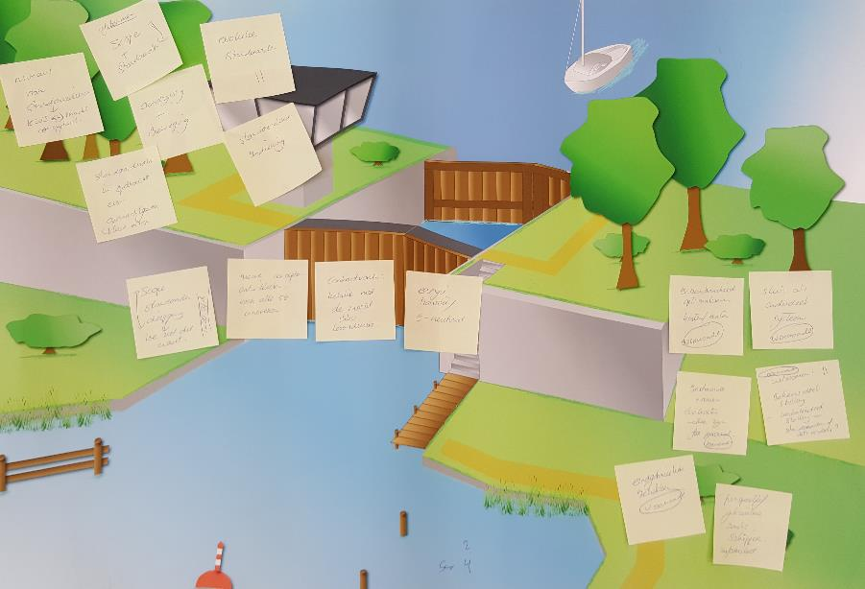
Groep 4 | Algemeen Thema | Deelnemers

Idee 1: voorwaarden |  | • Tim Wilschut (RWS/TUE)
Betrouwbaarheid optimaliseren voor kosten/baten | CAPEX vs OPEX | • Michiel Gijssel (RWS)
Sluis als onderdeel systeem | Corridorbenadering | • Hans van Leeuwen (Movares)
Bestaande normen doorlichten, welke zijn passend? | Dynamische standaard | • Henk Bekker (Advin)
Uitzoomen: beheersdoelstelling beleidsdoelstelling, standaarden of iets anders. | - | • Karsten Uil (Charta Software)
Eindgebruikers betrekken | Klanteisen | • Michel van Heereveld (RHDHV)
Perspectief gebruiken, zoals schipper | Klanteisen | • Aleksandar Milenkovic (Wagemaker)
 |  | • Gerold Schaap (Mobilis)
Idee 2 |  | • Manon Jutte (Alliander)
Scope: standaarden diepgang, hoe zien die eruit? | aard van de standaardisatie | • Gert-Jan Braas (Vialis)
Nieuwe concepten ontwikkelen voor alle 52. Innoveren | Scenario's/nieuwe concepten | • David de Jong (Anteagroup)
Contractvorm relatie met de markt i.h..k.v. levensduur | Contractvorm | • …. (Croon Elektrotechniek)
energietransitie, E-neutraal | Energieneutraal

Overige ideeën
Niveaus van standardiseren rws=>markt meer vrijheid | Aard van de standaardisatie
Afstemmen scope op standaard | Aard van de standaardisatie
aandrijving plus beweging | Aard van de standaardisatie
evolutie standaarden | Dynamische Standaard
standardiseren bediening | Aard van de standaardisatie

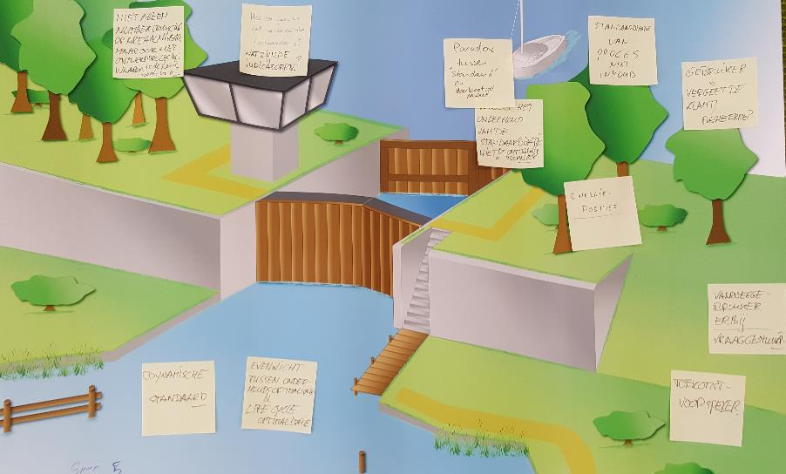
Groep 5 | Algemeen Thema | Deelnemers

Idee 1 |  | • Wilco Meijerink (RWS)
Dynamische standaard | Dynamische standaard | • Gerard Krooshoop (Movares)
Idee 2 |  | • Jim Halsey (ENGIE Infra & Mobility)
Evenwicht tussen onderhoudsoptimalisatie en Life Cycle optimalisatie | CAPEX vs OPEX | • Robin Nicolai (HKV Lijn in Water)
 |  | • Dafra van Engelen (Van Hattum en Blankevoort)
Overige ideeën |  | • Wouter van der Wiel (IV Infra)
Vaarweggebruiker erbij/ vraaggestuurd | Klanteisen | • Noud Brouwer (Mijnsen)
Toekomstvoorspeller | Scope afbakening | • Peter van Voorst (Alliander)
Energiepositief | Energieneutraal | • Rikkert Pilaar (Van Pels Rijcken & Droogleever Fortuijn)
Gebruiker | Klanteisen | • …. (Arup)
standaardisatie proces met inhoud | Aard van de standaardisatie
Vergeet het onderhoud van de standaardisatie niet | Aard van de standaardisatie
Paradox tussen standaard en MWW | ?
Hoe ver gaan we met standaardisatie | Aard van de standaardisatie
niet alleen numbercrunching op areaalniveau maar ook op het ontwerpproces, waarom is de sluis zoals hij is? | Aard van de standaardisatie

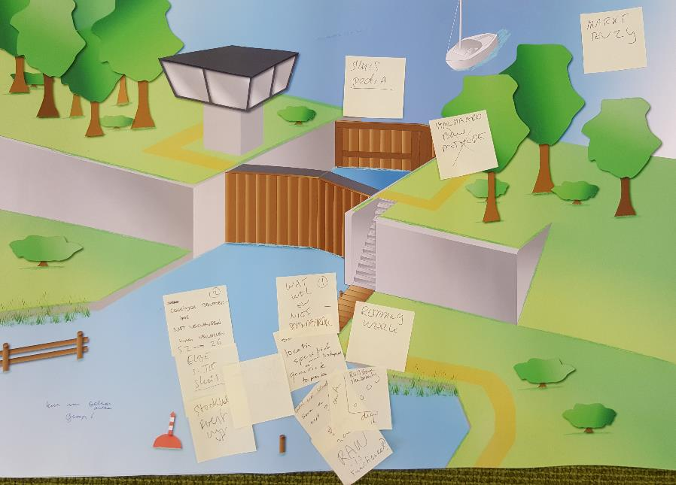
Groep 6 | Algemeen Thema | Deelnemers

Idee 1 |  | • Jan Dirk van Duijvenbode (RWS)
 |  | • Michel Dijkstra (RWS/TUE)
Scheiden locatiespecifiek en generiek toepasbaar | Aard van de standaardisatie | • Mari van Leur (Movares)
Wat wel en wat niet standardiseren | Scope afbakening | • N.G.D. Hoogendijk (Hollandia Infra)
Terug naar RAW systematiek is functioneel | Scope afbakening | • Hessel Voortman (Arcadis)
Remmingwerk | Scope afbakening | • Sjaan Wierikx (Van Hattum en Blankevoort)
 |  | • Remco Hofstede (Sweco)
Idee 2 |  | • Jeanile Weyne (Van Pels Rijcken & Droogleever Fortuijn)
Corridorbenadering, niet vervangen maar vervallen | Corridorbenadering | • Jan-Hein Poodt (Sweco)
(Elbe Sluis) |  | • Goswin Janssen (Mijnsen)
(Stockholm |  | • Koen van Gelder (Anteagroup)
 |  | • Jos Blom
Overige ideeën |  | • …. (LievenseCSO)
Sluispedia | Sluisfamilies
Markt tenzij | Contractvorm

